TIRO
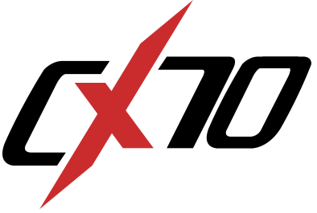
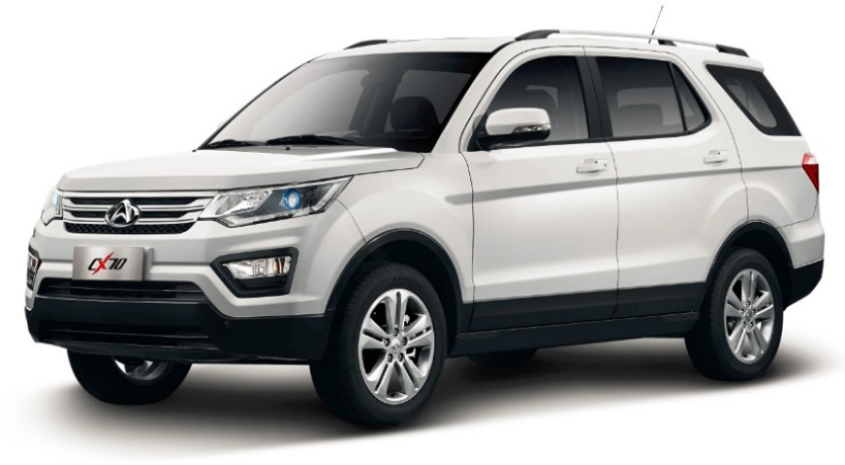

 |  | COMFORT MT | LUXURY MT | ELITE TURBO MT | ELITE TURBO AT
DIMENSIONES Y PESOS:
Largo total con porta patente | (mm) | 4,680 |  | 4,705
Ancho total | (mm) | 1,800
Alto total | (mm) | 1,775
Distancia entre ejes | (mm) | 2,780
Distancia mínima al suelo | (mm) | 190
Peso en vacío | (Kg) | 1,470
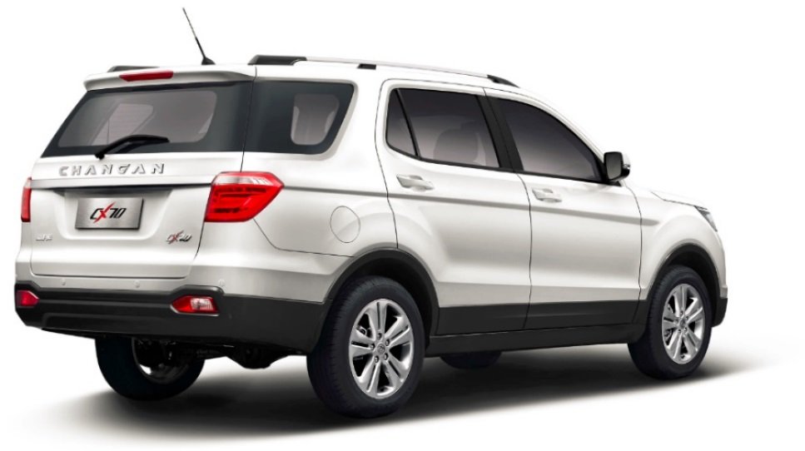
Peso en orden de marcha | (Kg) | 2,015
Capacidad del estanque de combustible | (L) | 48
Capacidad de maleta | (L) | 180* / 1.278**
* Medida con asientos sin plegar / ** Medida con asientos 2da y 3ra fila plegados
MOTOR Y TRANSMISION
Tipo |  | 1.6L DOHC VVT |  | Bluecore 1.5L Turbo DVVT
Material |  | Aluminio
Número de válvulas |  | 16
Cilindrada | (cc) | 1,584 |  | 1,499
Potencia máxima | (HP) | 115 |  | 148 |  | 330000
Par máximo | (Nm) | 150 |  | 230 |  | 0.53333333333
Alimentación de combustible (inyección) |  | Electrónica multipunto Bosch
Tipo de combustible |  | Gasolina 93 Octanos
Mecanismo de transmisión |  | Mecánica |  |  | Automática
Número de velocidades |  | 5 |  | 6
FRENOS Y SUSPENSION
Frenos delanteros |  | Disco ventilado
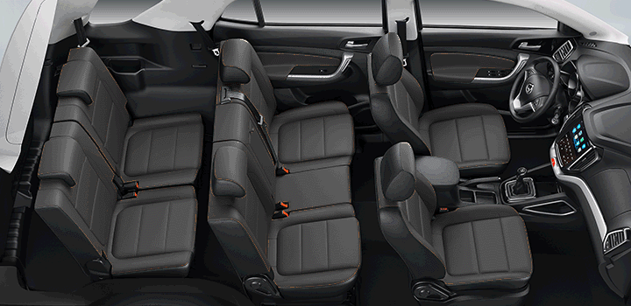
Frenos traseros |  | Tambor | Disco sólido
Suspensión delantera |  | Independiente tipo McPherson
Suspensión trasera |  | Eje Rígido con Resortes Helecoidales
DIRECCION Y TRACCION
Tipo de dirección |  | De piñón y cremallera
Dirección asistida |  | Dirección de asistencia eléctrica
Tracción |  | Trasera (RWD)
Llantas |  | Aleación aro 17"
Neumáticos |  | 215/60R17
OTROS:
Garantía 3 años ó 100.000 Km., lo que primero ocurra
Primera mantención a los 10.000 km y revisiones periódicas cada 10.000 km.
Fabricado en China

Nota: Los detalles y especificaciones descritos están sujetos a cambios sin previo aviso y pueden variar en cualquier momento. Consulte a su concesionario Dercocenter mas cercano o de su región para obtener una información exacta.

